Blad1

 | 

Brouwsel: | 104
Type: | Rochefort 10
Klasse: | D
Gebrouwen op: | 2015-11-22
Gebotteld op (schatting): | 2015-12-28
Bitterheid (IBU) | 40
Geschatte kleur (EBC) | 78
Recept hoeveelheid | 80

Ingrediënten | Ingrediënten | Hoeveelheid (g)
Maischen | palemout 3ebc | 11000
 | munchener | 5000
 | Cara cristal 120 ebc | 1500
 | cara aroma 300 ebc | 1000
 | chocola ontbitterd | 1000
 | black ontbitterd | 60
toevoegen bij de hoofdvergisting | gele basterdsuiker | 6000

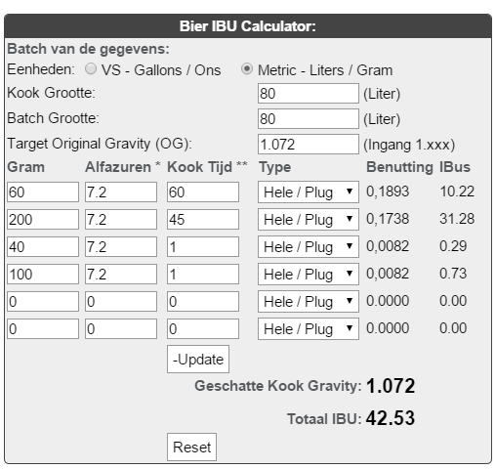
Hop | Ingrediënten | Alfazuur (%) | Hoeveelheid (g) | http://www.brewersfriend.com/ibu-calculator/ |  | http://www.brewersfriend.com/srm-calculator/
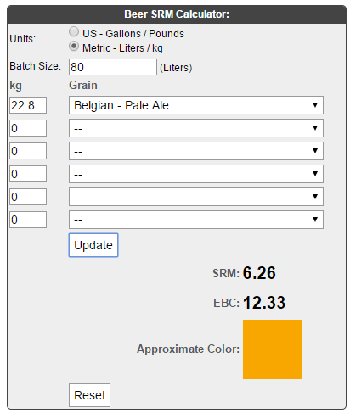
1e hop 90 min koken | Brewers Gold hopbloemen | 6 | 120
2e hop, 60 min koken | Brewers Gold hopbloemen | 6 | 60
3e hop, 50 min koken | Brewers Gold hopbloemen | 6 | 50
4e hop, 40min koken | Fuggle hopbloemen | 5.2 | 45
5e hop 15 min. koken | Fuggle hopbloemen | 5.2 | 40
6e hop 5 min. koken | Fuggle hopbloemen | 5.2 | 40

Gist | Ingrediënten | Hoeveelheid
Fermentis safebrew Abbaye 11,5 gram | 11.5 | 5

Maischschema: | Temperatuur (°C) | Rusttijd (min.)
inmaichen | 50 | 10
eiwitrust | 60 | 50
beta amylase | 70 | 25
alpha amylase | 73 | 5
denaturatie | 78 | 2

Tijdstip | Datum | SG | Volume
naar open vergisting** | 2015-11-22 |  | 80
naar gesloten vergisting**(gist afgetapt en dryhop toegevoegd)

Bottelen (Schatting) |  |  | 71.7 | 239 | fles a 0,3 liter
 | 0.0 | % Alcohol***
***Alcoholpercentage ((begin SG) - Eind SG) *0,131
** Conische vergistingstank; open en gesloten vergisting is in dezelfde tank. 2x daags 15min geroerd tijdens vergisting

